Cơ sở dữ liệu
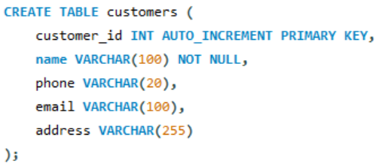

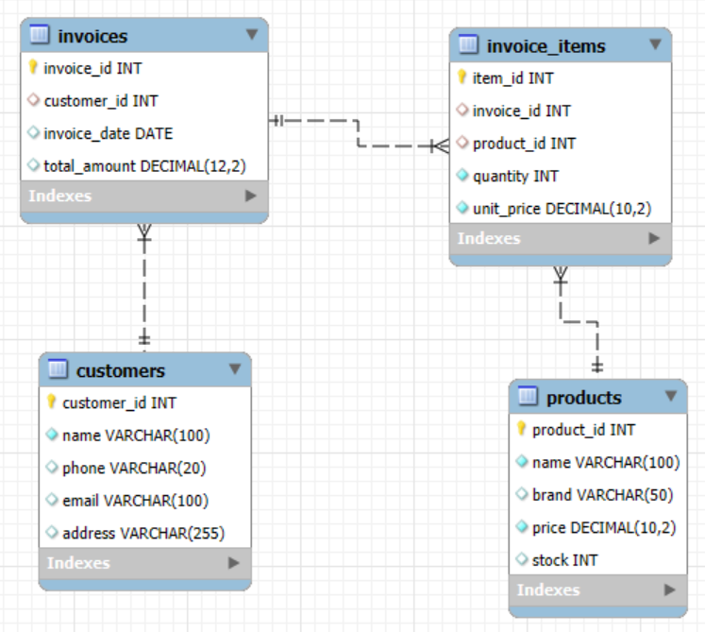

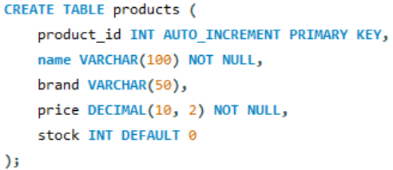



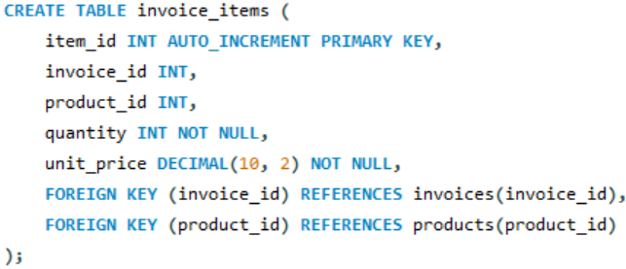

Cấu trúc dự án
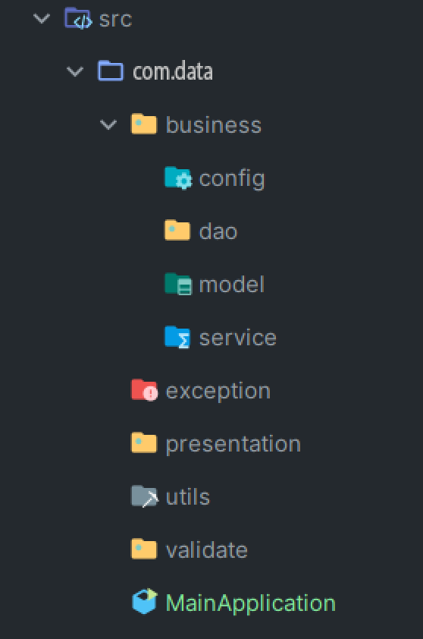
Cấu trúc dự án

 | package | Mô tả
 | com.data | package tổng, chứa mã nguồn toàn bộ dự án
 | business | chứa các package như : dao, service, model và config
 | config | chứa các cấu hình dự án như : cơ sở dữ liệu, các hằng số
 | service | chứa các Lớp xử lý logic nghiệp vụ
 | dao | chứa các lớp thao tác với dữ liệu thông qua JDBC
 | entity | chứa các lớp đại diện cho thực thể(bảng trong CSDL)
 | exception | định nghĩa các ngoại lệ tùy chỉnh
 | presentation | chứa các lớp giao diên tương tác với người dùng, xử lý điều hướng
 | utils | chứa các lớp tiện ích dùng chung như : nhập xuất dữ liệu, hiển thị bảng, format dữ liệu, các enum ,...
 | validate | chứa các lớp và phương thức kiểm tra tính hợp lệ của dữ liệu nhập vào từ người dùng

Mẫu giao diện
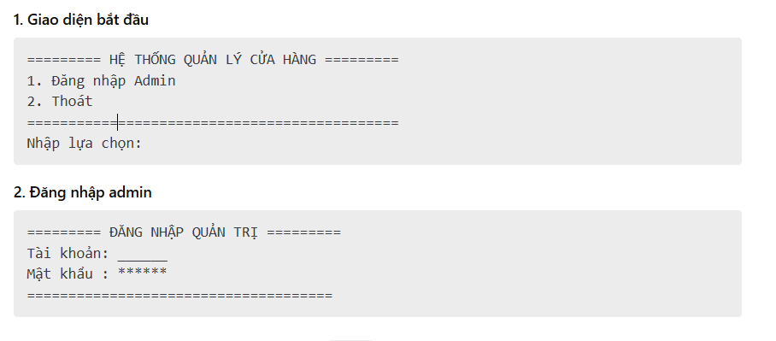
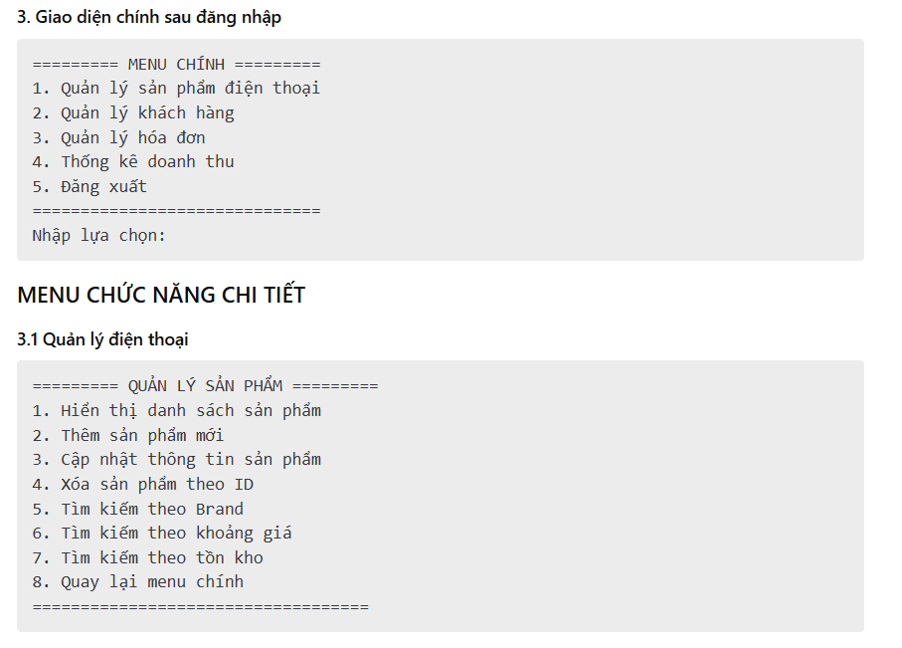
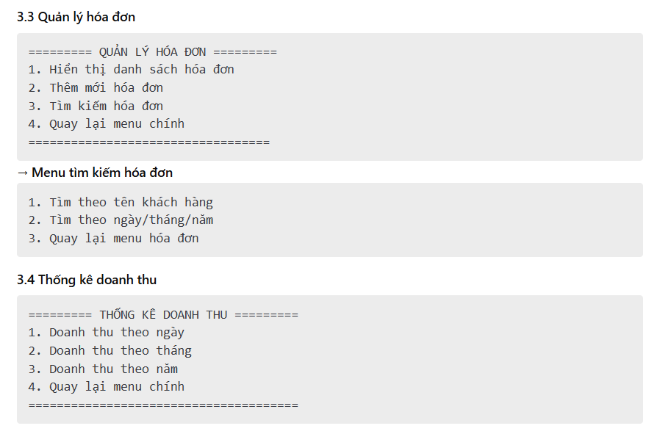
Menu tham khảo

